問題箇所位置図記入例
問題箇所の位置図・写真

確認場所・施設名： 〇〇地区 認定区域（全体）

①
④
⑦
①
④
⑯
⑰
⑮
⑫
⑧
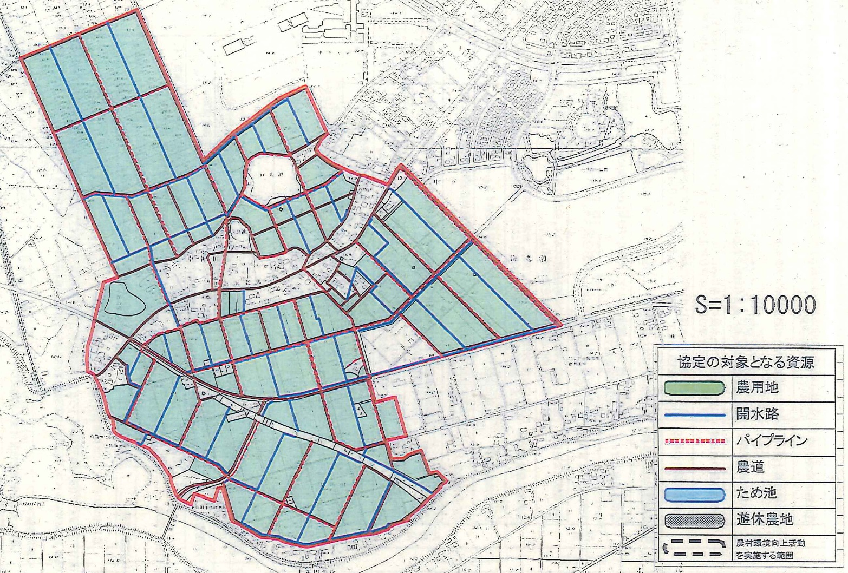
⑤
⑩
⑬
⑯
⑦
③
⑩
⑨
②
⑥
⑪

※問題箇所については、写真撮影および図面や位置図への具体的な場所の記入も行い、整理・保管してください。

